Sheet1
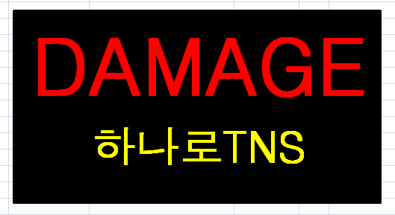

바탕:검정색
글씨:빨강색.노란색
사이즈:100mmX70mm

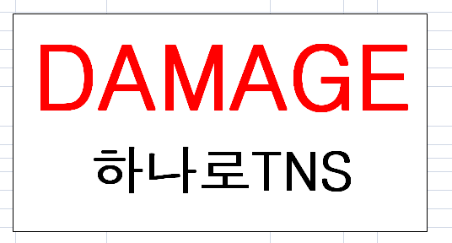

바탕:흰색
글씨:빨강색,검정색
사이즈:100mmX70mm

